关系图
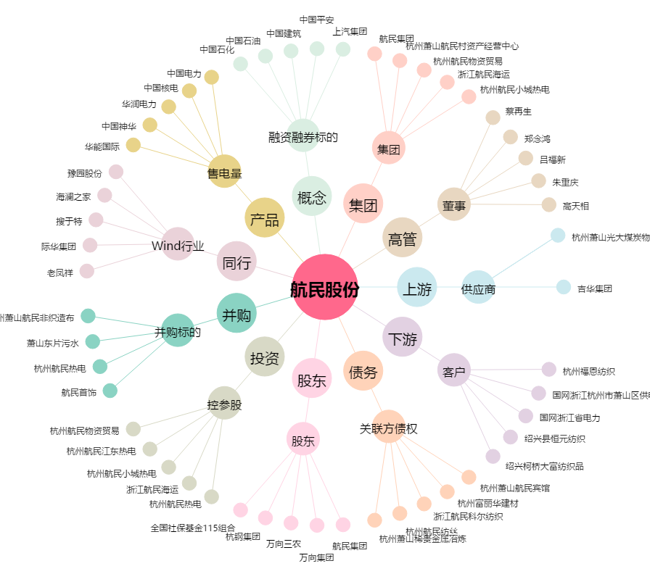
航民股份[600987.SH] - 关系概览图

